关系图
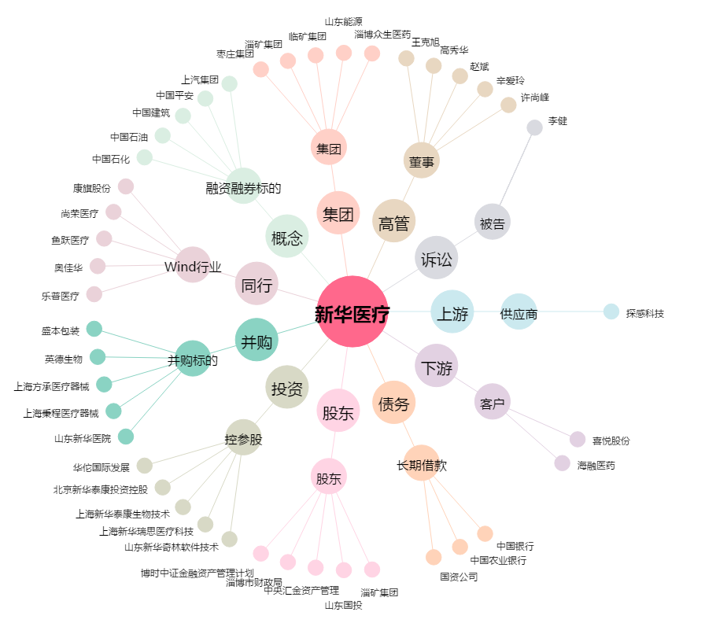
新华医疗[600587.SH] - 关系概览图

